Hoja1
 |  |  |  |  | 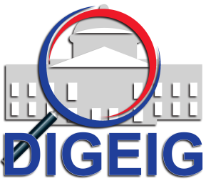
Dirección General de Etica e Integridad Gubernamental
Estadisticas solicitudes recibidas OAI
Enero- Marzo, 2018
 |  |  | Respuesta
 |  |  | Resueltas |  | Rechazadas
Medio de solicitud | Recibidas | Pendientes | < 5 dias | 5 dias > | < 5 dias | 5 dias >
Fisica | 1 | 0 | 0 | 1 | 0 | 0
Electrónica | 4 | 0 | 3 | 1 | 0 | 0
311 | 0 | 0 | 0 | 0 | 0 | 0
Otra | 0 | 0 | 0 | 0 | 0 | 0
Total | 5 | 0 | 5 |  | 0 | 0

